Tratamento
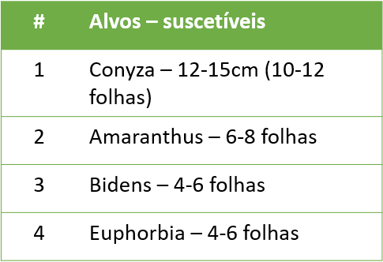
# | Caldas | Dose L p.c/ha – (g i.a/ha ) | Vazão L/ha
1 | Testemunha | - | 100-150L/Ha
2 | 2,4 D colina (enlist colex D) | 975g ea – 2,14L
3 | 2,4 Amina (DMA) | 1005g ea – 1,5L
4 | Atectra | 480g ia – 1L
5 | Glizmax prime | 1025g ea – 2,13L
6 | Enlist duo | 975 + 1025g ea – 5L
7 | 2,4 Amina + Gliz | 1005 + 1025g ea – 1,5+2,13L
8 | Atectra + Gliz | 480 + 1025 g ea – 1+2,13L |  | * 2 espécies de Amaranthus (viridis e hybridus)

